信用交易
融资融券市场交易数据统计(2025-05-21)

标的证券 | 融资融券余额（亿元） | 融资余额（亿元） | 融券余额（亿元） | 融资买入额（亿元） | 融资融券规模变化（亿元） | 融资余额增幅(‰) | 融券余额增幅(%)
统计数据 | 18,111.84 | 17,934.17 | 122.25 | 977.88 | -16.56 | -1.00 | 1.06
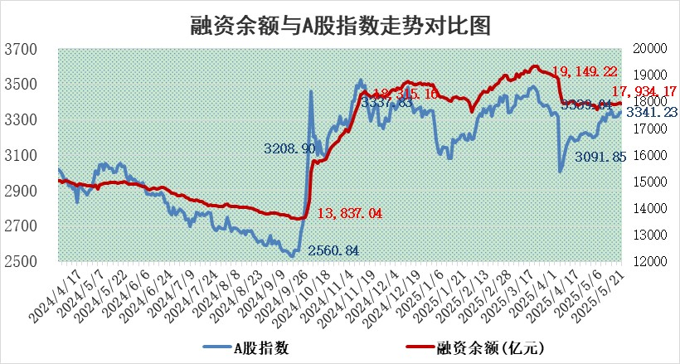

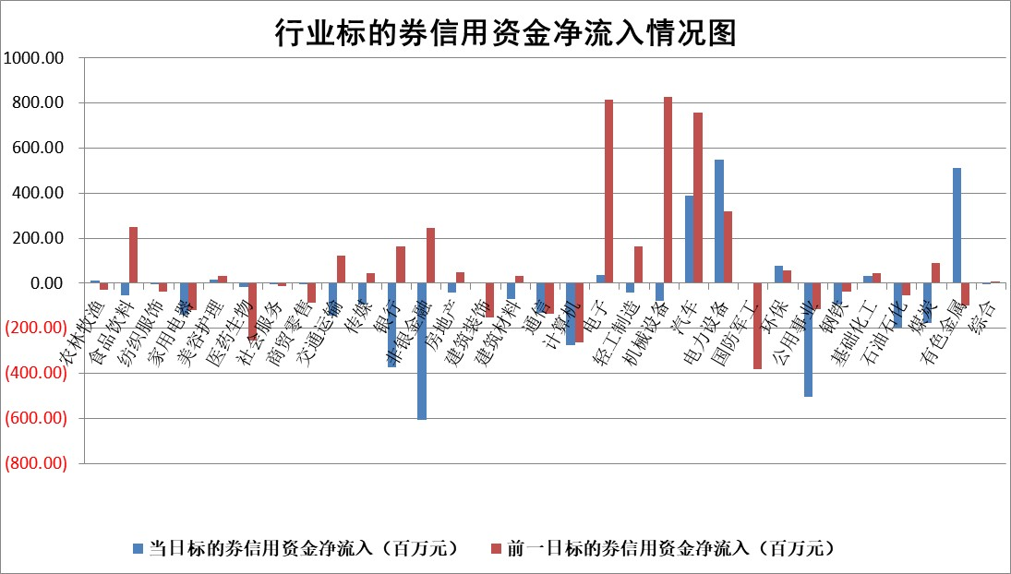

标的基金代码 | 标的基金简称 | 融资余额/市值(%) | 融资余额增幅(%) | 融资买入额/成交金额(%) | （融资余额净增额-融券余额净增额）/市值(‱) | 融券余额降幅(%) | ABS[（融资余额净增额-融券余额净增额）/市值净增额-1](%)
159902 | 华夏中小板ETF | 0.00 | 0.00 | 0.00 | 0.00 | 0.00 | 100.00
159915 | 易方达创业板ETF | 2.19 | -10.26 | 570437.34 | -25.10 | -10.38 | 54.66
159919 | 嘉实沪深300ETF | 0.63 | -1.48 | 0.67 | -0.97 | -1.84 | 103.35
159920 | 华夏恒生ETF | 31.64 | -0.37 | 51.20 | -11.77 | -0.27 | 32.88
159922 | 嘉实中证500ETF | 0.84 | 0.66 | 7.55 | 0.52 | -0.17 | 103.49
159925 | 南方沪深300ETF | 0.43 | -6.33 | 0.43 | -2.92 | -0.36 | 108.23
159928 | 消费ETF | 1.88 | -0.18 | 0.64 | -0.33 | -0.24 | 99.53
159934 | 易方达黄金ETF | 26.30 | 0.07 | 4.44 | 1.73 | 0.00 | 99.40
159939 | 全指信息技术ETF | 1.12 | 1.66 | 116.08 | 1.82 | 0.49 | 102.82
159940 | 全指金融地产ETF | 0.29 | -1.07 | 0.00 | -0.31 | 0.00 | 101.82
159995 | 半导体芯片ETF | 2.98 | 1.16 | 618.70 | 3.29 | -2.95 | 106.07
159997 | 天弘中证电子ETF | 2.54 | -11.89 | 1.78 | -34.24 | 0.55 | 38.48
159998 | 天弘中证计算机主题ETF | 1.53 | -1.18 | 0.27 | -1.84 | 0.00 | 94.73
510050 | 华夏上证50ETF | 1.79 | -0.86 | 75.62 | -2.07 | -21.25 | 104.75
510180 | 华安上证180ETF | 0.39 | -1.85 | 1.46 | -0.79 | -6.27 | 102.09
510880 | 华泰柏瑞红利ETF | 0.43 | -3.44 | 2.29 | -1.57 | -4.14 | 62.22
510900 | 易方达恒生H股ETF | 36.03 | 0.25 | 20.58 | 8.84 | 0.00 | 75.30
511010 | 5年期国债ETF | 1.93 | 0.51 | 0.02 | 0.98 | 0.00 | 192.45
511380 | 可转债及可交换债券ETF | 2.09 | -9.35 | 103.14 | -21.57 | -0.21 | 190.43
512000 | 全指证券ETF | 6.45 | -0.22 | 7.70 | -1.40 | 0.51 | 93.07
512010 | 沪深300医药卫生ETF | 4.65 | -0.93 | 108.19 | -4.33 | 0.73 | 91.51
512070 | 沪深300非银ETF | 2.81 | -7.14 | 496.99 | -21.59 | 0.00 | 36.73
512400 | 南方中证申万有色金属ETF | 1.33 | -4.19 | 0.70 | -5.83 | -0.19 | 113.53
512580 | 广发中证环保产业ETF | 0.82 | -2.08 | 0.08 | -1.75 | 0.00 | 101.99
512660 | 国泰中证军工ETF | 2.77 | -2.27 | 4.13 | -6.35 | 1.01 | 102.00
512800 | 华宝中证银行ETF | 4.95 | 0.26 | 3.88 | 0.58 | -2.20 | 98.86
512980 | 广发中证传媒ETF | 1.37 | -1.26 | 174.66 | -1.62 | 0.75 | 98.71
515030 | 华夏中证新能源汽车ETF | 1.69 | 3.71 | 11.89 | 5.79 | -2.65 | 94.82
515050 | 华夏中证5G通信主题ETF | 1.46 | -3.61 | 7.03 | -5.05 | 2.87 | 93.76
515070 | 华夏中证人工智能ETF | 2.61 | -2.76 | 1.96 | -7.43 | 0.00 | 77.24
标的股票比较指标 |  | 融资余额/流通A股市值(%) | 融资余额增幅(%) | 融资买入额/成交金额(%) | （融资余额净增额-融券余额净增额）/流通A股市值(‱) | 融券余额降幅(%) | ABS[（融资余额净增额-融券余额净增额）/流通A股市值净增额-1](%)
前十名标的个股 |  | 卓朗科技 | 曼卡龙 | 丛麟科技 | 豪江智能 | 星帅尔 | 惠柏新材
 |  | 鹏都农牧 | 豪江智能 | 光格科技 | 信邦智能 | 海利得 | 卡倍亿
 |  | 东旭光电 | 浙江建投 | 金达莱 | 联合化学 | 厚普股份 | 航天南湖
 |  | 威创股份 | 信邦智能 | 兴欣新材 | 浙江建投 | 润本股份 | 斯达半导
 |  | 海印股份 | 中洲特材 | 春秋电子 | 丰茂股份 | 国机精工 | 中重科技
 |  | 广汇汽车 | 可靠股份 | 传化智联 | 晓程科技 | 模塑科技 | 安达智能
 |  | 首航高科 | 博云新材 | 华达科技 | 博云新材 | 山东威达 | 武商集团
 |  | 超华科技 | 本立科技 | 悦安新材 | 春秋电子 | 美迪西 | 恒帅股份
 |  | 联络互动 | 经纬恒润 | 东方明珠 | 丛麟科技 | 山东钢铁 | 赛诺医疗
 |  | 爱康科技 | 秦安股份 | 云图控股 | 可靠股份 | 华兰疫苗 | 亚香股份
后十名标的个股 |  | 江苏吴中 | 安达智能 | 中航产融 | 安达智能 | 山鹰国际 | 邵阳液压
 |  | 海南椰岛 | 宁波海运 | 德迈仕 | 天富能源 | 晋西车轴 | 友阿股份
 |  | 星光农机 | 天富能源 | 慧博云通 | 荣信文化 | 高新兴 | 天富能源
 |  | 帕瓦股份 | 理工导航 | 中成股份 | 宏景科技 | 瑞可达 | 德固特
 |  | 美尔雅 | 迅捷兴 | 天茂集团 | 迅捷兴 | 迈信林 | 微导纳米
 |  | 华西能源 | 大有能源 | 华懋科技 | 星帅尔 | 希荻微 | 光格科技
 |  | 长园集团 | 惠泰医疗 | 联合光电 | 宁波海运 | 宁波建工 | 光庭信息
 |  | 金刚光伏 | 星帅尔 | 云南铜业 | 博汇科技 | 迪生力 | 中国中免
 |  | 合纵科技 | 成飞集成 | 玉龙股份 | 海森药业 | 圆通速递 | 三峡新材
 |  | 新动力 | 中科通达 | 江苏吴中 | 豪恩汽电 | 渤海化学 | 侨源股份
说明：1.以上普通交易数据和信用交易数据皆以交易日收盘后数据为基准；2.上述标的证券总数据只计算标的证券市场总数据，不包括从标的证券中调出去标的证券数据，所以与交易所公布的总值略有不同； 3.上述行业采用申万一级行业分类；4.以上标的基金和标的个股中比较的6个指标值中：前5个（从左至右）为正向指标，值越大排名越靠前；第6个为逆向指标，值越小，排名越靠前；5.第6个指标中ABS[]表示求绝对值，其主要用于考量信用资金相对净流入对股价相对净变化的贡献程度；6.数据来源：wind，交易所。

 |  |  |  | 证券代码 | 新增融资余额 | 融资买入额 | 融资买入增幅前10
 |  | 1 | 西部建设 | 002302 | 80643953 | 177472374 | 41%
 |  | 2 | 天键股份 | 301383 | 27855096 | 56831811 | 39%
 |  | 3 | 井松智能 | 688251 | 7040854 | 13763946 | 27%
 |  | 4 | 国电电力 | 600795 | 116116226 | 151740647 | 23%
 |  | 5 | 华立科技 | 301011 | 9342856 | 31199107 | 23%
 |  | 6 | 捷邦科技 | 301326 | 9066090 | 22350547 | 22%
 |  | 7 | 海利尔 | 603639 | 19864834 | 35520613 | 20%
 |  | 8 | 华研精机 | 301138 | 7597460 | 13339451 | 16%
 |  | 9 | 鹏辉能源 | 300438 | 83773067 | 304558811 | 16%
 |  | 10 | 建科股份 | 301115 | 7106455 | 29879412 | 15%

